Posicionamento_BEP
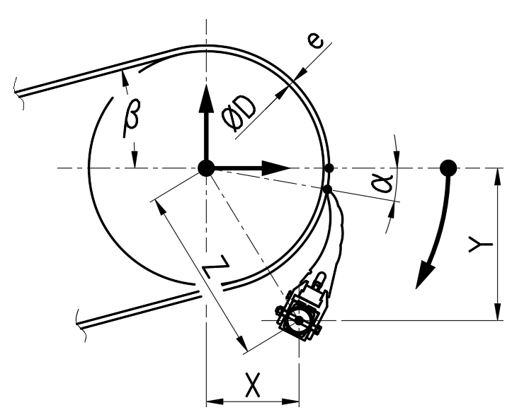

MODELO DO RASPADOR |  | BEP1-1 | - | *
ØD | TAMBOR + REVEST. | 400 | mm | *
e | ESPESSURA DA CORREIA | 15 | mm | *
v | VELOC. CORREIA | 1.5 | m/s | *
β | ÂNGULO DA CORREIA | 10 | deg | *
* Obrigatório

BASEADO NA PONTA DA LÂMINA
α | ÂNG. LÂMINA E QUADRANTE | 0 | deg | *
X | DIMENSÃO NA HORIZONTAL | 209 | mm
Y | DIMENSÃO NA VERTICAL | -222 | mm
Z | DIMENSÃO NA DIAGONAL | 305 | mm
* Obrigatório

POSIÇÃO ESTÁ OK

BASEADO NA ALTURA DO EIXO
α | ÂNG. LÂMINA E QUADRANTE | 0.1 | deg
X | DIMENSÃO NA HORIZONTAL | 209 | mm
Y | DIMENSÃO NA VERTICAL | -222 | mm | *
Z | DIMENSÃO NA DIAGONAL | 305 | mm
* Obrigatório

POSIÇÃO ESTÁ OK

